微生信示例085

gene | GOterm1 | GOterm2 | GOterm3 | GOterm4 | GOterm5 | logFC | 微生信，您身边的数据分析，可视化专家
HSD17B12 | 0 | 1 | 0 | 0 | 0 | 2.39 | https://www.bioinformatics.com.cn/plot_basic_GOplot_chord_plot_085
C19ORF40 | 1 | 0 | 0 | 0 | 1 | 2.32
TRAF1 | 0 | 0 | 1 | 0 | 0 | 2.14 | 输出示例图
ERCC1 | 0 | 1 | 0 | 1 | 0 | 2.88
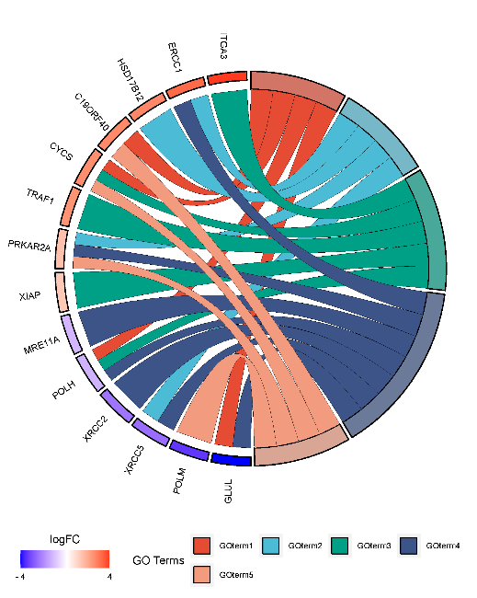
ITGA3 | 0 | 0 | 1 | 0 | 0 | 3.53
CYCS | 1 | 0 | 1 | 0 | 1 | 2.24
PRKAR2A | 0 | 1 | 0 | 1 | 1 | 1.25
XIAP | 0 | 0 | 1 | 0 | 0 | 1.09
GLUL | 1 | 0 | 0 | 1 | 0 | -3.89
POLM | 0 | 0 | 0 | 0 | 1 | -3.31
XRCC2 | 0 | 0 | 0 | 1 | 0 | -2.34
XRCC5 | 0 | 1 | 0 | 1 | 0 | -2.46
POLH | 1 | 0 | 1 | 1 | 0 | -1.27
MRE11A | 0 | 0 | 0 | 1 | 0 | -1.21

 |  |  |  |  |  |  | B站：弦图绘制步骤视频教程

 |  |  |  |  |  |  | 注意：若名字截断，请使用inkscape后期处理

 |  |  |  |  |  |  | 使用问题，或数据分析合作意向
 |  |  |  |  |  |  | 请微信扫码联系我们

